工作表1
交通部觀光署東部海岸國家風景區管理處 奉准報廢財物之議(比)價讓售案財物清單
案名 |  |  | 三仙台遊憩區已奉准報廢資材等1批
案號 |  |  | 觀海東讓售字第11502號
序號 | 財物名稱及數量 |  | 財物編號 | 照片
1 | 攪拌式過濾器 | 1件 | 3013001-046-1 | 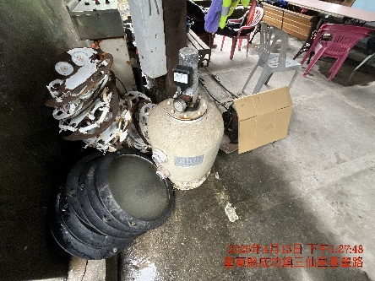
2 | 寬動態日夜形彩色攝影機 | 1架 | 3140308-15-9 | 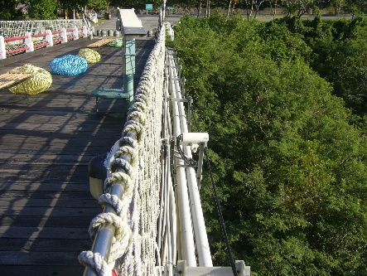
3 | 東河橋公廁監視系統1788-5 | 1套 | 4050402-14-14 | 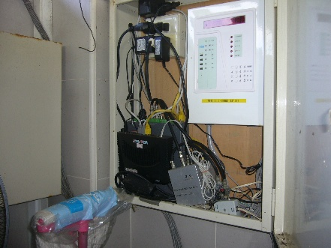
4 | 台灣宗教百景紀念解說牌 | 1個 | 5010504-12A-1 | 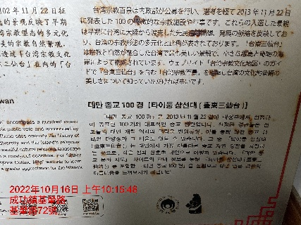
5 | 一對一分離式冷氣機 | 1架 | 5010106-03-158 | 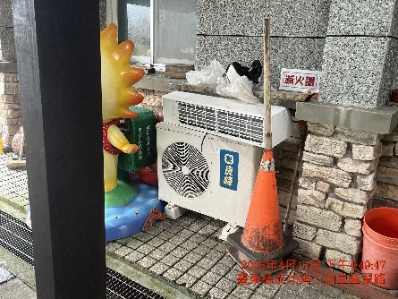
6 | 不斷電系統 | 1臺 | 63100502-54-109 | 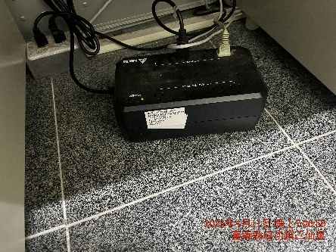
7 | 圓形掃瞄器 | 1臺 | 63140304-06-9 | 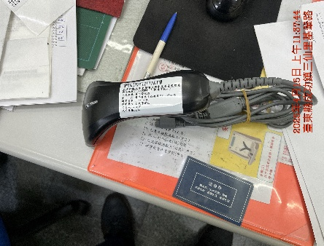
8 | 語言翻譯機 快譯通 | 1臺 | 64050304-19-4 | 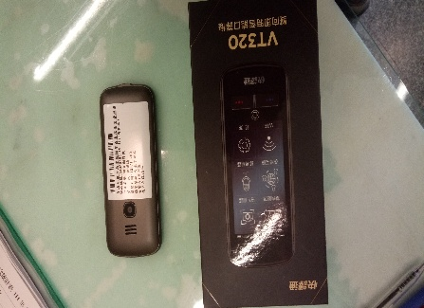
9 | 工業用電風扇 大宁宙-18吋工業扇 | 1架 | 65010106-01-190 | 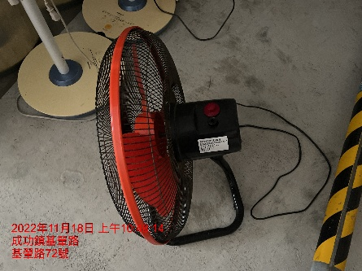
10 | 飲水機 AQ1113冰溫熱 沛宸 | 1台 | 5010110-19-42 | 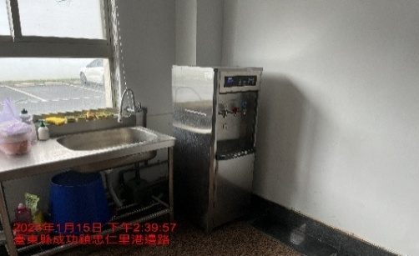
11 | 冰溫熱三用飲水機 偉志牌 | 1台 | 5010110-19-44 | 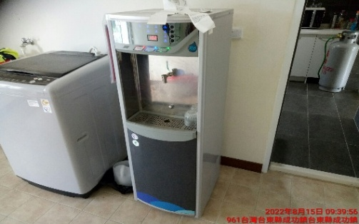
12 | 電扇 | 2臺 | 65010106-01-147 65010106-01-148 | 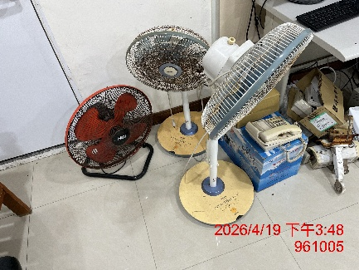
13 | 電動調速起子 | 1組 | 63090101-14-2 | 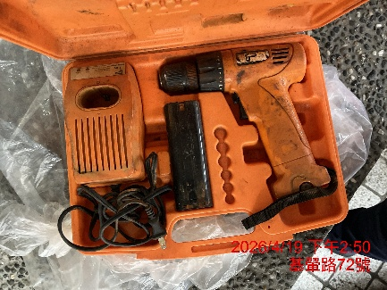
14 | 對講機 | 1架 | 64050208-02-41~54 64050208-02-56~57 | 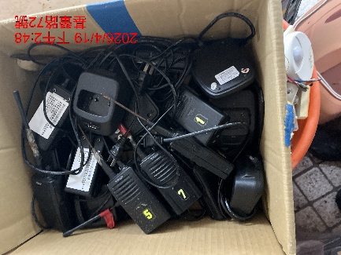
15 | 防水夜視微型攝影機 | 1臺 | 63140308-15-8 | 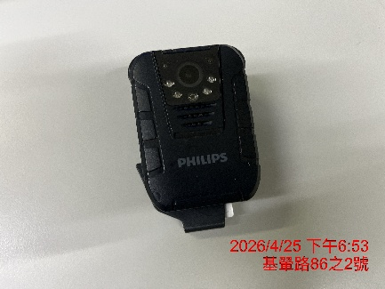
16 | 不鏽鋼垃圾桶 | 1批 | 65010504-13-41~52 | 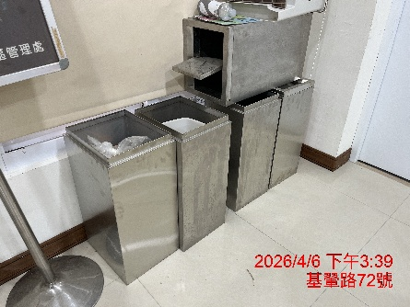
17 | 不斷電系統 | 1臺 | 無財產編號 (損壞拆除) | 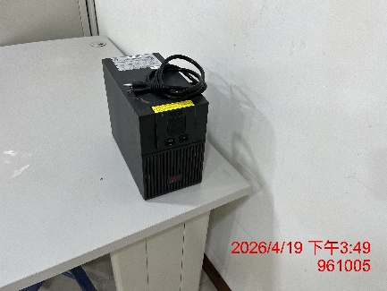
18 | 不斷電系統 | 1臺 | 無財產編號 (損壞拆除) | 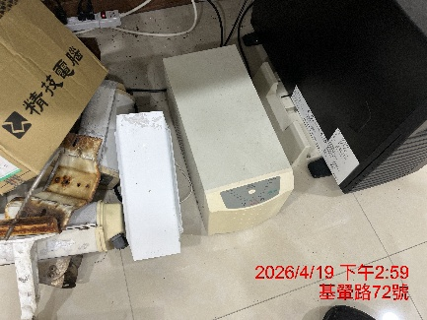
19 | 電話機 | 3臺 | 無財產編號 (損壞拆除) | 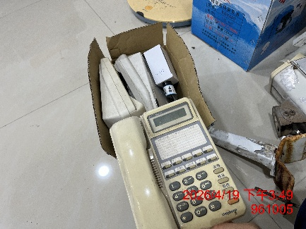
20 | 抽水馬逹 | 1臺 | 無財產編號 (損壞拆除) | 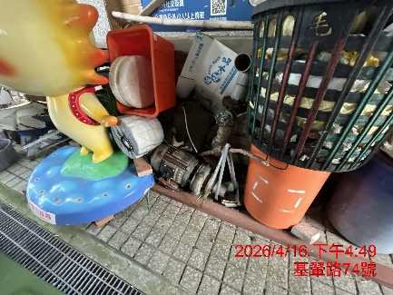
21 | 臨時告示牌 | 1臺 | 無財產編號 (損壞拆除) | 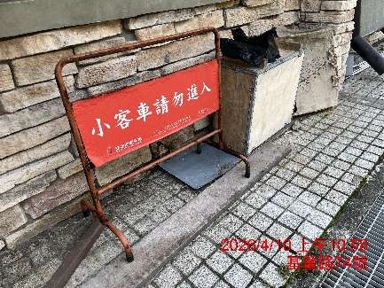
22 | 鑰匙箱及廢鐵件 | 1架 | 無財產編號 (損壞拆除) | 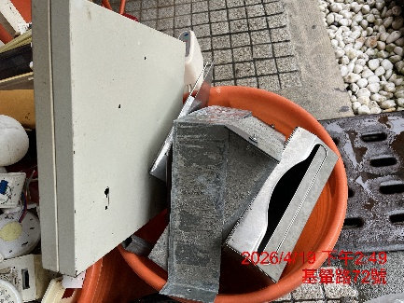
23 | 電池 | 7只 | 無財產編號 (損壞拆除) | 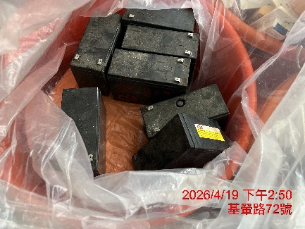
24 | 水電零件 | 1批 | 無財產編號 (損壞拆除) | 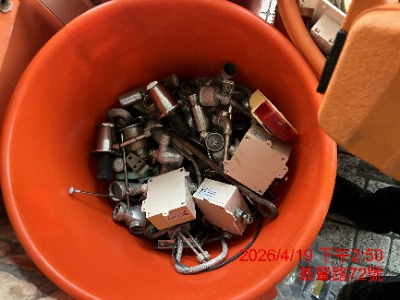
25 | 免治馬桶座 | 2組 | 無財產編號 (損壞拆除) | 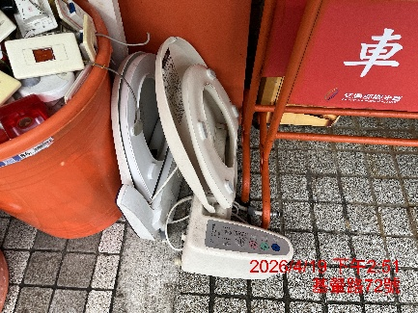
26 | 電源設備 | 1式 | 無財產編號 (損壞拆除) | 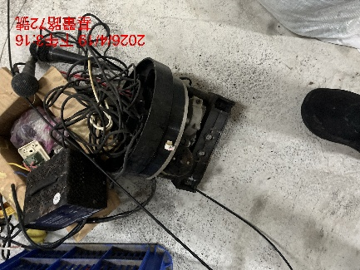
27 | 喇叭筒 | 1只 | 無財產編號 (損壞拆除) | 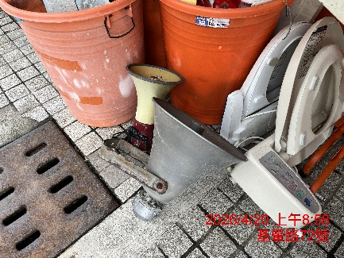
28 | 擴音喇叭 | 1只 | 無財產編號 (損壞拆除) | 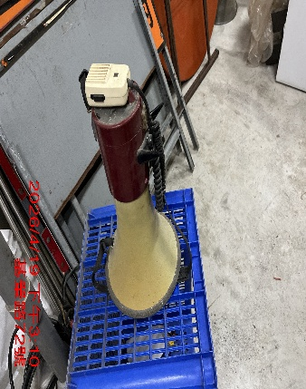
29 | 燈具 | 1批 | 無財產編號 (損壞拆除) | 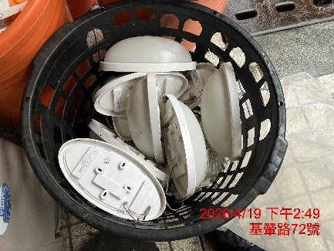
30 | 燈具 | 1批 | 無財產編號 (損壞拆除) | 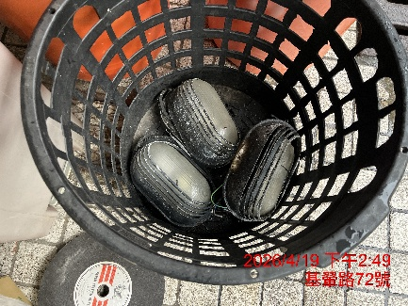
31 | 燈具 | 1批 | 無財產編號 (損壞拆除) | 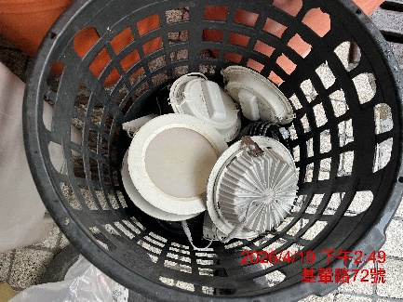
32 | 緊急按鈕 | 1批 | 無財產編號 (損壞拆除) | 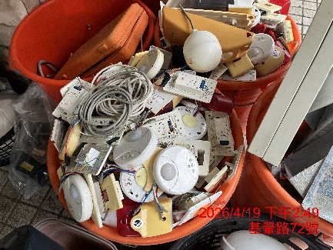
33 | 衛生紙架 | 1批 | 無財產編號 | 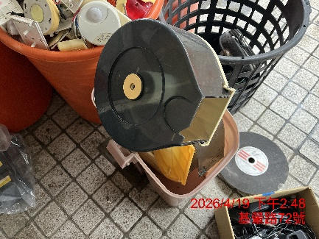
34 | 攝影機含架 | 1批 | 無財產編號 (損壞拆除) | 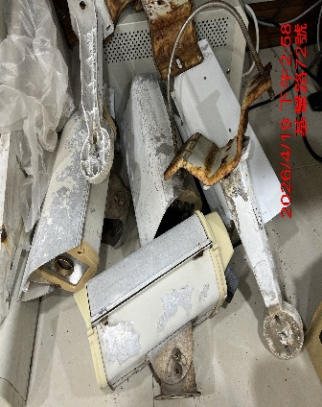
35 | 滅火器 | 1批 | 無財產編號 (損壞拆除) | 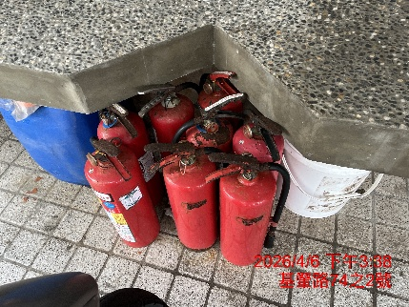
36 | 燈(具)桿 | 1批 | 無財產編號 (損壞拆除) | 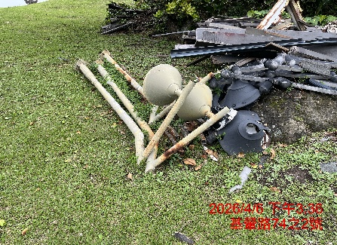
37 | 柵欄機 | 2臺 | 無財產編號 (損壞拆除) | 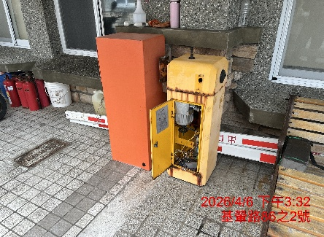
38 | 擴大機 | 1台 | 無財產編號 (損壞拆除) | 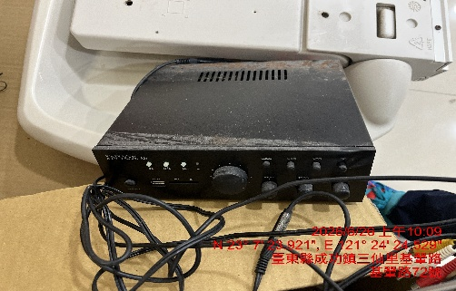
39 | 擴大機 | 1台 | 無財產編號 (損壞拆除) | 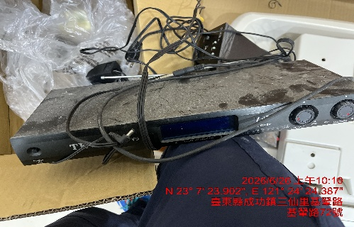
40 | 音箱喇叭 | 1台 | 無財產編號 (損壞拆除) | 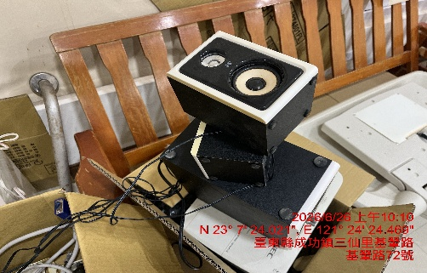
41 | 投影機 | 1台 | 無財產編號 (損壞拆除) | 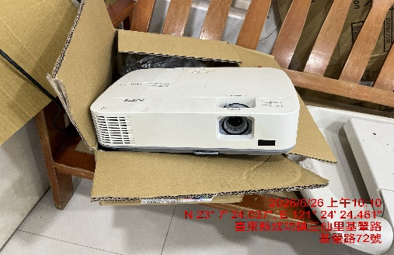
42 | 嬰兒尿布床 | 1台 | 無財產編號 (損壞拆除) | 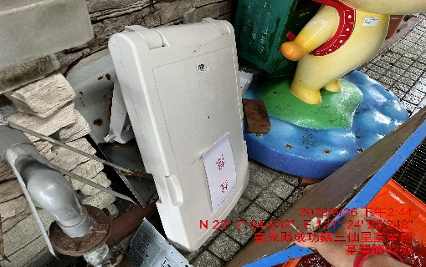
43 | 嬰兒尿布床 | 2台 | 無財產編號 (損壞拆除) | 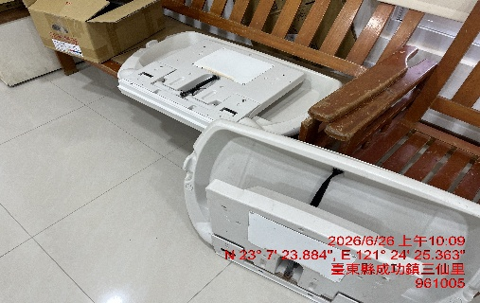
44 | 電箱 | 1只 | 無財產編號 (損壞拆除) | 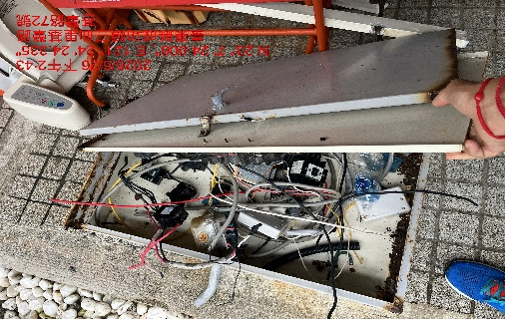
45 | 鍵盤及電材 | 1批 | 無財產編號 (損壞拆除) | 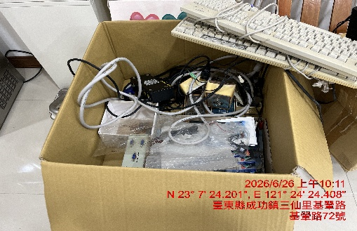
 |  |  | 以下空白

